人口密度
 | 5. 人口密度（１㎢当たり人口）

 | 時点 2022(R4)年10月1日（毎年） |  |  |  |  |  |  | 平 均 値 |  |  |  | 1,718.8
 | 単位 人 |  |  |  |  |  |  | 標準偏差 |  |  |  | 2,524.7
 | 市町村名 | 指標 | 順位 |  | #REF! | 備考 | 市町村名 | 指標 | 順位 |  | #REF! | 備考

 | 千葉県 | 1,216.9 |  | － |  |  | 八街市 | 885.9 |  | 19
 | 千葉市 | 3,601.7 |  | 10 |  |  | 印西市 | 861.0 |  | 20
 | 銚子市 | 662.5 |  | 25 |  |  | 白井市 | 1,750.8 |  | 13
 | 市川市 | 8,648.1 |  | 2 |  |  | 富里市 | 913.0 |  | 18
 | 船橋市 | 7,542.1 |  | 5 |  |  | 南房総市 | 149.9 |  | 50
 | 館山市 | 400.9 |  | 33 |  |  | 匝瑳市 | 333.4 |  | 35
 | 木更津市 | 982.5 |  | 17 |  |  | 香取市 | 266.6 |  | 41
 | 松戸市 | 8,094.9 |  | 4 |  |  | 山武市 | 322.4 |  | 36
 | 野田市 | 1,468.3 |  | 15 |  |  | いすみ市 | 218.2 |  | 43
 | 茂原市 | 859.0 |  | 21 |  |  | 大網白里市 | 818.9 |  | 22
 | 成田市 | 614.8 |  | 27 |  |  | 酒々井町 | 1,072.6 |  | 16
 | 佐倉市 | 1,604.2 |  | 14 |  |  | 栄町 | 606.6 |  | 28
 | 東金市 | 648.0 |  | 26 |  |  | 神崎町 | 284.8 |  | 38
 | 旭市 | 479.2 |  | 31 |  |  | 多古町 | 181.1 |  | 46
 | 習志野市 | 8,393.1 |  | 3 |  |  | 東庄町 | 275.6 |  | 39
 | 柏市 | 3,769.0 |  | 9 |  |  | 九十九里町 | 570.0 |  | 29
 | 勝浦市 | 172.0 |  | 47 |  |  | 芝山町 | 158.1 |  | 49
 | 市原市 | 722.2 |  | 23 |  |  | 横芝光町 | 320.0 |  | 37
 | 流山市 | 5,883.6 |  | 6 |  |  | 一宮町 | 517.0 |  | 30
 | 八千代市 | 3,937.9 |  | 8 |  |  | 睦沢町 | 184.7 |  | 45
 | 我孫子市 | 3,009.5 |  | 11 |  |  | 長生村 | 478.7 |  | 32
 | 鴨川市 | 163.2 |  | 48 |  |  | 白子町 | 363.2 |  | 34
 | 鎌ケ谷市 | 5,205.9 |  | 7 |  |  | 長柄町 | 136.7 |  | 52
 | 君津市 | 252.4 |  | 42 |  |  | 長南町 | 105.7 |  | 53
 | 富津市 | 199.1 |  | 44 |  |  | 大多喜町 | 65.4 |  | 54
 | 浦安市 | 9,824.2 |  | 1 |  |  | 御宿町 | 268.8 |  | 40
 | 四街道市 | 2,740.1 |  | 12 |  |  | 鋸南町 | 144.9 |  | 51
 | 袖ケ浦市 | 680.8 |  | 24

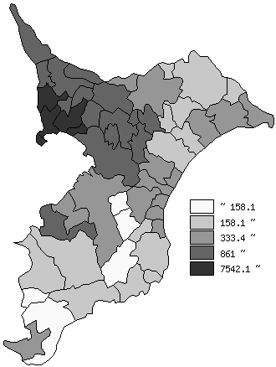
 | 千葉県の推移
平成30年 | 1215.4
令和元年 | 1217.4
令和2年 | 1218.6
令和3年 | 1217.3
令和4年 | 1216.9

《備 考》 ・資料出所 統計課「千葉県毎月常住人口調査」 国土交通省国土地理院「全国都道府県市区町村別面積調」 ・算出方法 人口÷総面積

